Лист1
№ | Дата выявления | Владелец конструкции / Собственник обьекта недвижимого им-ва / Лицо, управомоченное собственниками | Район города | Адрес размещения | Тип конструкции | Содержание | Фото конструкции
1 | 2023-09-05 | ИП Белов Н.А. | Автозаводский | бул.Южный, д.16А | Настенная конструкция | БАЗА ЦВЕТОВ 24.ру | 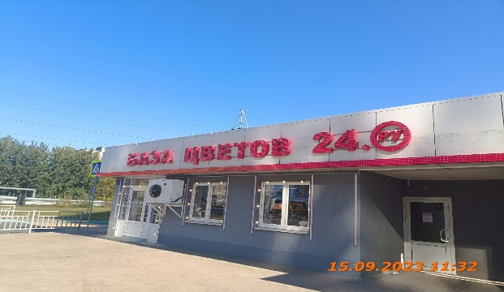
2 | 2023-09-05 | ИП Белов Н.А. | Автозаводский | бул.Южный, д.16А | Настенная конструкция | БАЗА ЦВЕТОВ 24.ру | 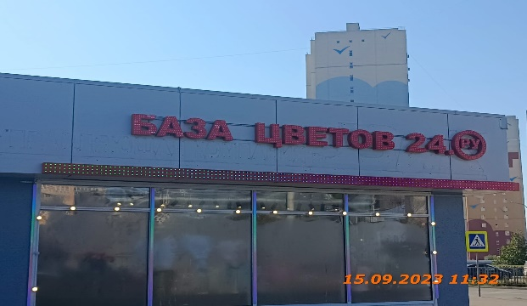
3 | 2023-09-05 | ИП Белов Н.А. | Автозаводский | бул.Южный, д.16А | Настенная конструкция | Цветы 24 | 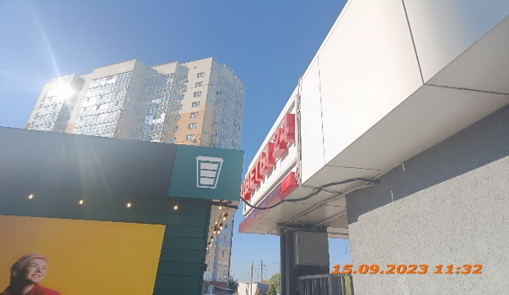
4 | 2023-09-05 | ИП Чесноков Е.И. | Автозаводский | бул.Южный, д.16А | Не установленный Правилами тип | COFFEE LIKE | 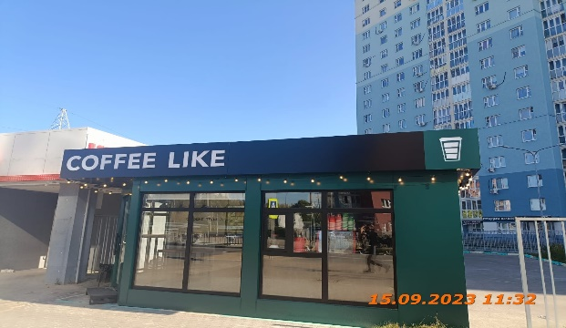
5 | 2023-09-05 | ИП Чесноков Е.И. | Автозаводский | бул.Южный, д.16А | Не установленный Правилами тип | Логотип
6 | 2023-09-05 | ИП Чесноков Е.И. | Автозаводский | бул.Южный, д.16А | Не установленный Правилами тип | Логотип | 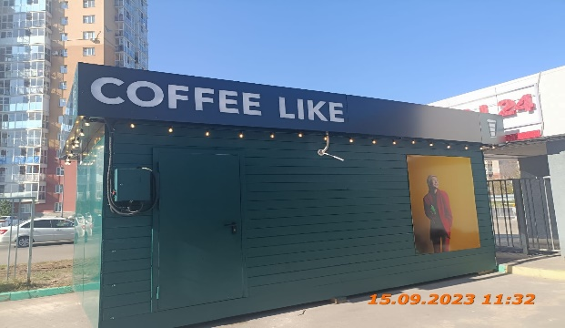
7 | 2023-09-05 | ИП Чесноков Е.И. | Автозаводский | бул.Южный, д.16А | Не установленный Правилами тип | COFFEE LIKE
8 | 2023-09-05 | ИП Чесноков Е.И. | Автозаводский | бул.Южный, д.16А | Не установленный Правилами тип | Изображение с продукцией
9 | 2023-09-05 | ИП Чесноков Е.И. | Автозаводский | бул.Южный, д.16А | Не установленный Правилами тип | Кофе с собой | 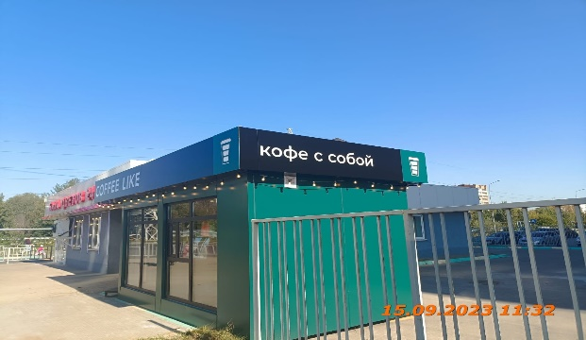
10 | 2023-09-05 | ИП Чесноков Е.И. | Автозаводский | бул.Южный, д.16А | Не установленный Правилами тип | Логотип

